prix fm
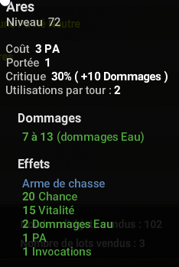
Boufcoiffe royale | 25 et 30 | 12000k

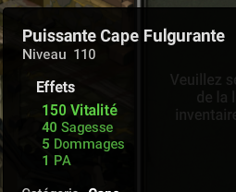
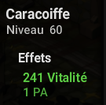

440 000 |  |  | 135 000 |  | 105 000
 |  |  |  |  |  |  | 80000 | x2 | 80 000 |  | 31000




 |  |  | 70 000
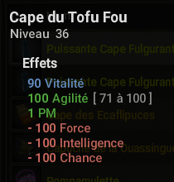
 |  |  |  |  | 40 000
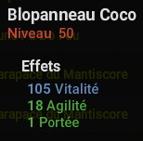
480 000
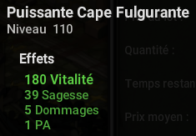



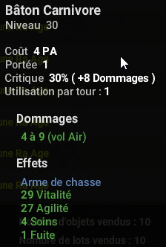
 |  |  |  |  | 80 000 |  |  |  |  |  | 50 000
 |  |  |  |  |  |  | 25 000
 |  |  | 7500 |  |  |  |  |  | 94 000
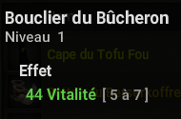

175 000


26 000 |  |  | 78 000 | x2
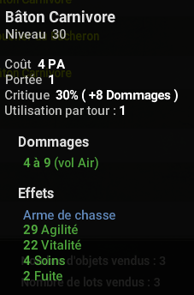


 |  |  |  |  |  |  |  |  |  |  | 340 000
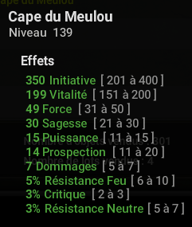

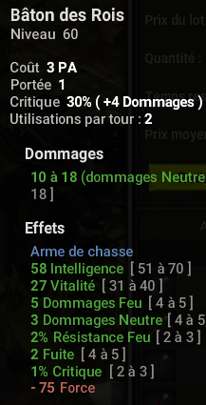
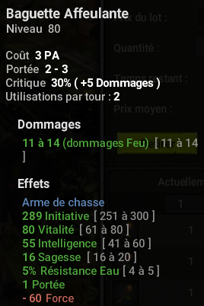
 |  |  | 80 000 |  |  |  | 135 000
 |  |  |  |  | 90 000
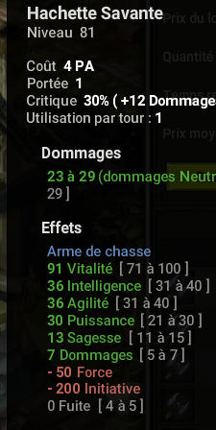

 |  |  |  |  |  |  |  |  | 95 000 | x4
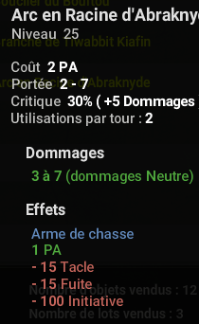

127 999

 |  |  |  |  |  |  |  |  |  |  | 90 000
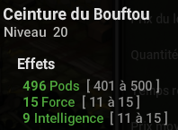

115 000
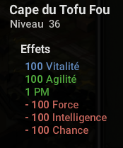

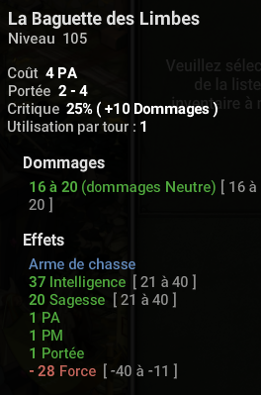
 |  |  |  |  |  |  | 450 000 |  |  |  | 200 000
 |  |  | 1,5M - 1,4M

 |  |  |  |  |  | 85 000 |  |  | 125 000
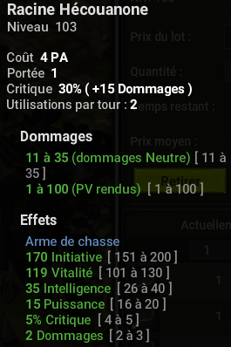



Brisage rentable: | Kaiser |  |  |  |  |  |  |  | 100 000
 | masque du harpirate
 | dague rafeuse
 | baguette affeulante

180 000


 |  |  |  |  |  |  |  |  | 78 998

 |  |  | 74 997 |  |  |  |  |  |  |  | 220 000
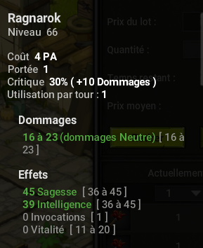
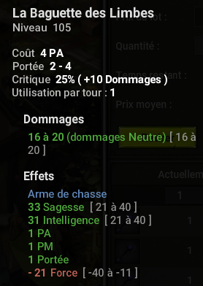
 |  |  |  |  |  |  | 184 000
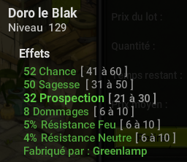
 |  |  |  |  |  | 2,5M - 1,9M


 |  |  |  |  |  |  |  |  | 65 000
5 350 000 - 4 650 158
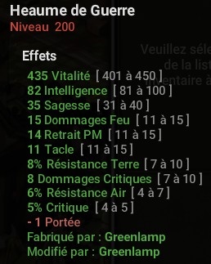

109 999 | x2

exo res
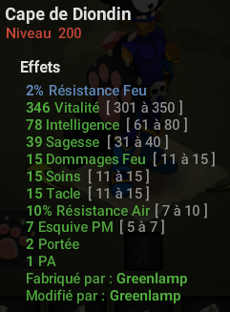

Cout: 2,6M | cout 2,1M
V: 2,3M | V: 3 450 000

Poid rune
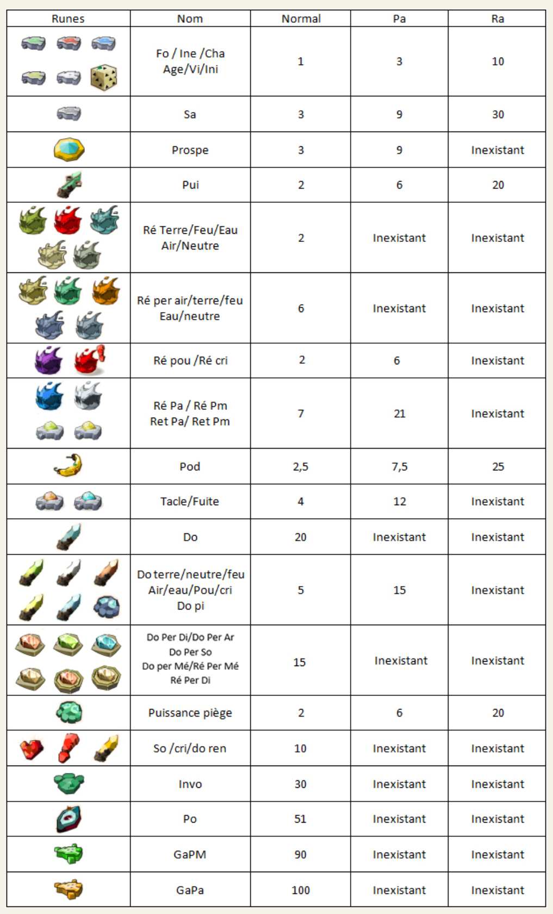

exemple
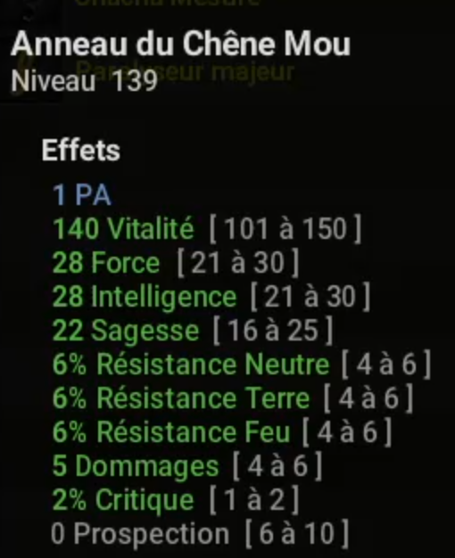
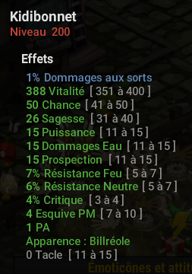
9M | 3,5M

